Sessions
Warning: the sessions and platforms listed on this sheet will replace the data currently in the database.
Session | Platform | Description | Weigh-in Time | Start Time | Weigh-In 1 | Weigh-In 2 | Announcer | Marshal | Marshal 2 | Timekeeper | Technical Controller | Technical Controller 2 | Referee 1 | Referee 2 | Referee 3 | Jury 1 | Jury 2 | Jury 3 | Jury 4 | Jury 5 | Reserve
F1 | A
F2 | A
F3 | A
Definiera tider och domare i OWLCMS efter import.
F4 | A
M1 | A
M2 | A
M3 | A
M4 | A
D1 | A | NORRBOTTENS TF
D2 | A | VÄSTERBOTTENS TF
D3 | A | SÖDRA NORRLANDS TF
D4 | A | VÄSTRA SVEALANDS TF
D5 | A | ÖSTRA SVEALANDS TF
D6 | A | STOCKHOLMS TF
D7 | A | VÄSTRA GÖTALANDS TF
D8 | A | SÖDRA GÖTALANDS TF
D9 | A | SKÅNE-HALLANDS TF

Instruktion
Senast Uppdaterad: | 2025-06-01
Uppdaterad av | Åsa Kalderstam
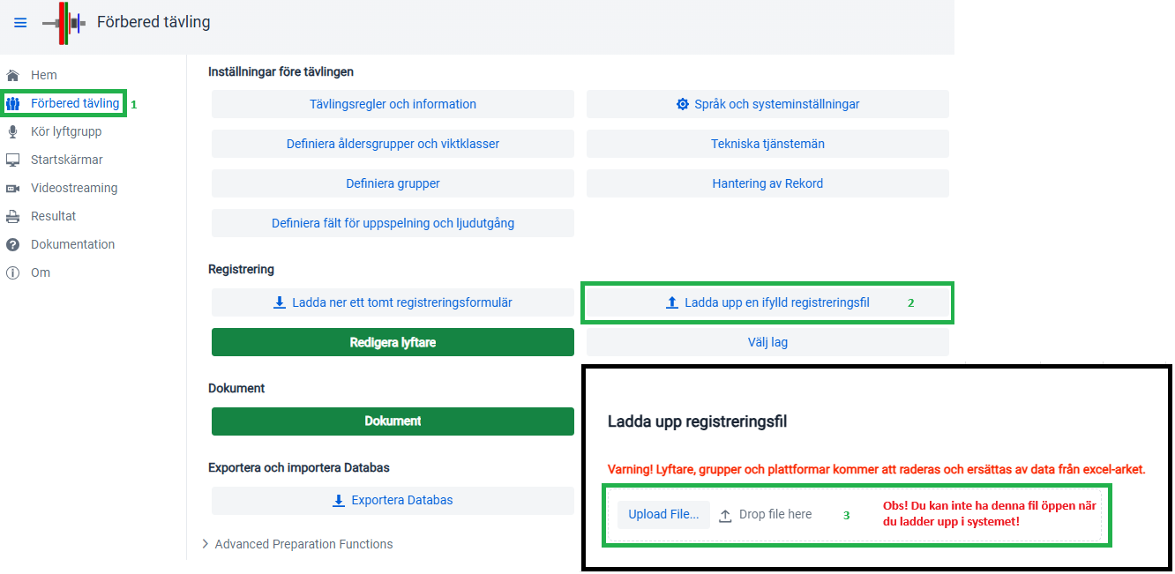

Athletes | Exempel |  |  |  |  | |-------Dessa kolumner kan lämnas tomma-------|
Membership # | Last Name | First Name | Team | Birth Date or Birth Year | M/F | Category | Entry Total | Session | B.W. | Snatch decl. | C&J decl.
STF000018 | BERGLUND | DONNA | ALLMÄNNA SK | 1997-11-28 | F |  | 130 | G1 | 70.47 | 50 | 80
STF000008 | ÅKERLUND | IDA | ALLMÄNNA SK | 1993-08-20 | F |  | 200 | G1 | 68.26 | 80 | 120

Sessions | Exempel | |-------Dessa kolumner kan lämnas tomma-------|
Session | Platform | Description | Weigh-in Time | Start Time | Weigh-In 1 | Weigh-In 2 |  | Marshal | Marshal 2 | Timekeeper | Technical Controller | Technical Controller 2 | Referee 1 | Referee 2 | Referee 3 | Jury 1 | Jury 2 | Jury 3 | Jury 4 | Jury 5 | Reserve
G1 | Default
G2 | Default

